Hoja2
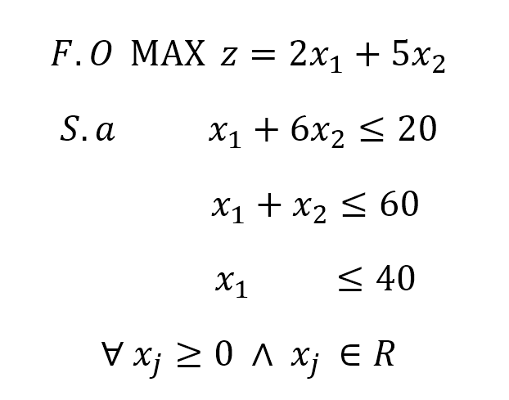
Método gráfico

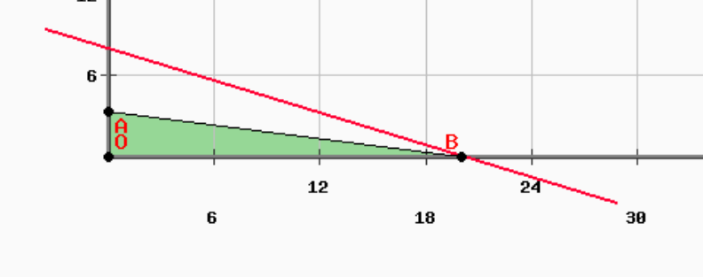

 |  |  | Solución única y óptima factible |  |  |  | z*= | 40
 |  |  |  |  |  |  | x1*= | 20
 |  |  |  |  |  |  | x2*= | 0

Método simplex

 | z | x1 | x2 | h1 | h2 | h3 | LD | q
z | 1 | -2 | -5 | 0 | 0 | 0 | 0
h1 | 0 | 1 | 6 | 1 | 0 | 0 | 20 | 3.3333333333
h2 | 0 | 1 | 1 | 0 | 1 | 0 | 60 | 60
h3 | 0 | 1 | 0 | 0 | 0 | 1 | 40
z | 1 | -1.1666666667 | 0 | 0.83333333333 | 0 | 0 | 16.666666667 |  | 5
x2 | 0 | 0.16666666667 | 1 | 0.16666666667 | 0 | 0 | 3.3333333333 | 20 | 6
h2 | 0 | 0.83333333333 | 0 | -0.16666666667 | 1 | 0 | 56.666666667 | 68 | -1
h3 | 0 | 1 | 0 | 0 | 0 | 1 | 40 | 40 | 0
z | 1 | 0 | 7 | 2 | 0 | 0 | 40 |  | 1.1666666667
x1 | 0 | 1 | 6 | 1 | 0 | 0 | 20 |  | 0.16666666667
h2 | 0 | 0 | -5 | -1 | 1 | 0 | 40 |  | -0.83333333333
h3 | 0 | 0 | -6 | -1 | 0 | 1 | 20 |  | -1

 |  | Solución única y óptima factible |  |  |  | z*= | 40
 |  |  |  |  |  | x1*= | 20
 |  |  |  |  |  | x2*= | 0

